Tarifak
2026 URTERAKO FEDERATZEKO TARIFA
*Beste zenbait abantailez gain, edozein istriputan babestuta egongo zara. Lizarpeko bazkide izatea ezinbestekoa da.

MAILA | ESTATUA | ESTATUA+ FRANTZIAR PIRINIOAK | MUNDUA (ESTATUA ETA FRANTZIAR PIRINIOAK BARNE)
AISIALDI TXARTELA ETA HAURRAK | 25.67 | 44.66 | 91.58 | PIRINEOAK | 18.99 €
GAZTEAK | 31.39 | 50.38 | 97.30 | MUNDUA | 46.92 €
HELDUAK + PYRENAICA | 95.91 | 114.90 | 161.82
ONURADUNA (Pyrenaica gabe) (*) | 87.55 | 106.54 | 153.46 | AMPLIAZIOA | 3.50 €
65 URTETIK GORAKOAK + PYRENAICA | 71.56 | 90.55 | 137.47
>65 URTE ONURADUNA | 63.20 | 82.19 | 129.11
*Heldu kategoriako kide izateko baldintzak betetzeaz gain etxe berean beste federatu batekin bizi direnek osatzen dute kategoria hau*

FEDME (ATERPEETARAKO DESKONTUAK) | PREZIOA (Lehen aldirako) | ANPLIAZIOA BERANDUAGO EGITEN BADA
HELDUAK | 14.82 | 18.32
GAZTEAK | 7.59 | 11.09
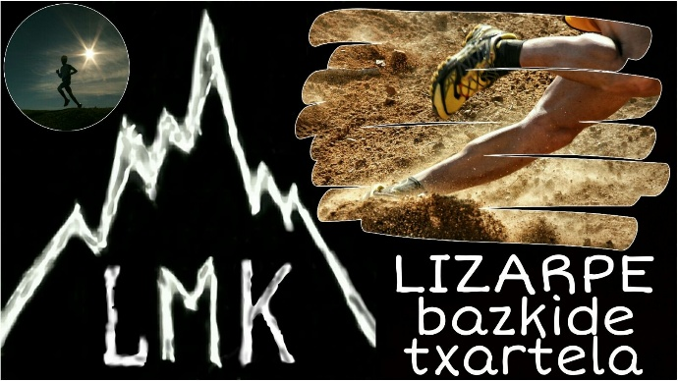
HAURRAK | 2.56 | 6.06

BESTE AUKERAK | PREZIOA (Lehen aldirako) | BERANDUAGO ANPLIAZIOA EGITEN BADA
ESPEDIZIOAK (7000 metrotik gora) | 2,065.62 | 2,069.12
ESKI ALPINOA | 38.44 | 41.94
SNOW (ESKIA BARNE) | 50.99 | 54.49
BTT | 21.56 | 25.06
Pyrenaica aldizkaria | 8.36 | 8.36
Ampliación de eski alpino a snow |  | 16.06

ANPLIAZIOA BERANDUAGO EGITEN BADA | ESTATUTIK - FRANTZIAR PIRINIOTARA | FRANTZIAR PIRINIOTIK - MUNDURA | ESTATUTIK-MUNDURA
HELDUAK | 22.49 | 50.42 | 72.91
GAZTEAK | 22.49 | 50.42 | 72.91
HAURRAK | 22.49 | 50.42 | 72.91

ADINAREN ARABERAKO MAILAK
HAURRAK | 2013/01/01 - 2019/12/31 bitartean jaiotakoak Foru aldundiko baimenarekin
GAZTEAK | 2009/01/01 - 2012/12/31 bitartean jaiotakoak
HELDUAK | 1962/01/01 - 2008/12/31 bitartean jaiotakoak
65 Urtetik gorakoak | 1961/31/12 baino lehen jaiotakoak
OHARRAK:
Bikoizketa: Lehen emandako lizentzia berriro emateagatik ordaindu beharrekoa 3,50 euro.
Balizak dauzkaten eski estazioetan fondoko eskia praktikatzeko ESKI ALPINOA aukeratu beharko dute.
65 urtetik gorakoek NAGUSI kategoria ere aukeratu ahalko dute
65 urtetik gorakoen kobertura estatuan bakarrik dela kontutan hartu behar da.
PIRINEO FRANTSESA aukerak Pirineo Frantsesa,Andorra,Portugal eta Atlas estaltzen ditu.
Iraupen eskia balizen bidez markatutako estazietan egiten duten pertsonek edo igogailu mekanikoak
erabiltzen dituztenek alpetar eskirako aukera izan beharko dute.
ESTALDURAK:
- Heriotza: Haurrak 6.015 euro. Gazteak eta Helduak 20.000 euro.
- Ezintasuna: Haurrak, Gazteak eta Helduak 25.000 euro
- Bidaiako laguntza: Lekualdatze eta aberriratze gastuak, 18.000-€.
- Erreskatea: Estatuan 12.000-€; atzerrian 24.000-€.
Informazio gehiago: http://www.emf-fvm.com

